상품제안서
옵타움 국내제조 라이프 퍼퓸 섬유 탈취제 스프레이(해피니스 부스터) | 상품코드: S46106

 |  |  |  |  |  |  | 02-713-8555 | www.synergygift.co.kr
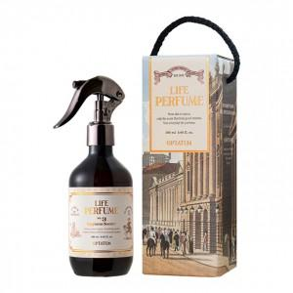

【상세/제작정보】

【인쇄/포장옵션】 | 스티커 / 포장불가능

【공급단가】 | 수량 | 10~ | 30~ | 100~ | 300~ | 500~
*VAT별도 | 단가 | 24,810원 | 23,480원 | 22,330원 | 21,760원 | 21,380원

【상품 URL】 | https://www.synergygift.co.kr:443/src/goods_detail.php?gdno=46106

